상품제안서
종이안전살부채 (소) | 상품코드: F26681

 |  |  |  |  |  |  | 02-412-0044 | www.easy1.co.kr
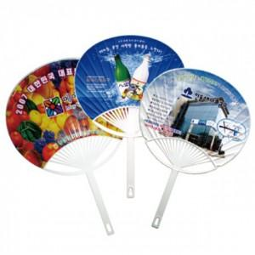

【상세/제작정보】 | - 편집디자인비 별도금액추가 (내용에따라상이) - 별도모양제작 불가 - 여름시즌이외에 제작불가 (문의후 발주) - 원료값 상승에 따라 가격이 변동될수 있습니다. - 수량 1천개 이상은 1천개 단위로만 주문이 가능합니다

【인쇄/포장옵션】 | / 포장불가능

【공급단가】 | 수량 | 1,000~ | 2,000~ | 3,000~ | 5,000~ | 10,000~
*VAT별도 | 단가 | 400원 | 390원 | 380원 | 370원 | 350원

【상품 URL】 | https://dev.easy1.co.kr:443/src/goods_detail.php?gdno=26681

